Valuation EUR
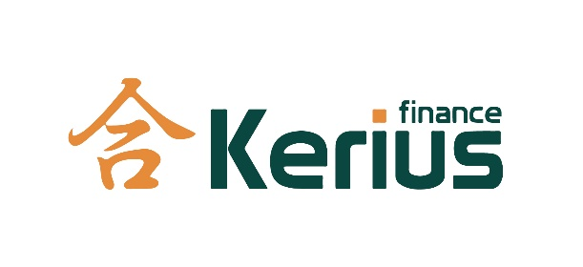
IR Portfolio Valuation - emeis
Value Date: 31.01.2025
Calculation Date: 03.02.2025
 |  |  |  |  |  |  |  |  |  |  |  |  |  |  |  |  |  |  |  | * including accrued interests
 |  |  |  |  |  |  |  |  |  |  |  |  |  |  |  |  |  |  |  | ** excluding accrued interests
Allocation/Link ID | Strategy ID | Trade ID | Counterparty | Trade | Effective | Maturity | Trade Type |  | Strike | Index |  | Initial Notional |  | Outstanding Notional |  | Valuation |  |  |  |  |  | Comment | FLOORÉ ? OUI / NON
 |  |  |  |  |  |  |  |  |  |  |  |  |  |  |  | EUR
 |  |  |  |  |  |  |  |  |  |  |  |  |  |  |  | Fair Value * |  | Intrinsic Value | Time Value | Fair Value ** | Accrued Interests
Derivatives - Swap
GEN0 | ADKB1-D | 1 | Addiko Bank | 30-Mar-17 | 31-Dec-19 | 31-Mar-27 | PAY | Swap | 0.4250% | RECEIVE | EURIBOR3M | EUR | 2,688,186.81 | EUR | 812,499.99 | 2.20% | 17,842.45 | 17,842.45 | - | 16,262.63 | 1,579.82 | SeneCura Dom starejših občanov Maribor d.o.o. - SI-ETAB
GEN0 | ING5-D | 27 | ING | 15-Jul-20 | 15-Jul-20 | 28-Jun-30 | PAY | Swap | 0.0000% | RECEIVE | EURIBOR3M | EUR | 12,000,000.00 | EUR | 8,600,000.00 | 8.57% | 737,174.97 | 737,174.97 | - | 717,305.87 | 19,869.11 | EDEGEM 3 EIKEN - SRL
GEN0 | KBC2-D | 29 | KBC | 1-Mar-13 | 30-Jun-15 | 29-Jun-35 | PAY | Swap | 4.5600% | RECEIVE | EURIBOR3M | EUR | 7,650,000.00 | EUR | 4,227,631.57 | -1.51% | -63,733.58 | -63,733.58 | - | -64,195.80 | 462.22 | HELCHTEREN HET DORP - SA
GEN0 | KBC3-D | 30 | KBC | 1-Mar-13 | 30-Jun-15 | 29-Jun-35 | PAY | Swap | 4.5600% | RECEIVE | EURIBOR3M | EUR | 16,500,000.00 | EUR | 8,662,500.00 | -1.51% | -130,591.36 | -130,591.36 | - | -131,538.46 | 947.10 | LEUVEN BRABANCONNE - SA
 |  |  |  |  |  |  |  |  |  |  |  |  |  |  | 22,302,631.56 |  | 560,692.48 | 560,692.48 | - | 537,834.23 | 22,858.24

 |  |  |  |  |  |  |  |  |  |  |  |  | TOTAL |  | 22,302,631.56 |  | 560,692.48 | 560,692.48 | - | 537,834.23 | 22,858.24

Disclaimer
AVERTISSEMENT - DISCLAIMER
Value Date: 20/09/2013

VALORISATIONS:
La présente évaluation est fournie à titre indicatif et purement informatif. Elle est destinée au seul usage de son destinataire. Elle a été établie par Kerius Finance à une date et à une heure précises, sur la base de ses propres modèles d'évaluation ou de ceux fournis par des tiers, d'hypothèses spécifiques, de données du marché (y compris de données provenant de tiers) et de sa perception de tous autres facteurs jugés pertinents. Les valorisations ont été réalisées à partir de sources dignes de foi mais l’exactitude de toutes les informations ne peut être vérifiée ni garantie. Ces différents éléments sont susceptibles d'être modifiés à tout moment. Les cotations bancaires seront probablement différentes de ces estimations. En effet, les évaluations ainsi que les cotations peuvent varier de façon significative en fonction des établissements bancaires. La présente évaluation n'inclut pas nécessairement l'intégralité des couvertures ou produits financiers détenus par le client.
VALUATIONS:
This report is provided for information purposes only, for the sole benefit of its addressee. It has been established by Kerius Finance at a precise date and time, based on its own valuation models or those provided by third parties, on market data provided by other parties and any other factors estimated relevant. It has been prepared from information believed to be reliable. Such information has not been independently verified and no guarantee, representation or warranty, express or implied, is made as to its accuracy, completeness or correctness.
These valuations are likely to be modified at any time. Bank quotations will probably vary from these estimates. Indeed, quotations and valuations can vary significantly depending on banks that provide them. This report may not be exhaustive and not include all hedges and financial products held by the client.

